Table p. 1


 | Сравниваем кол-во / наименование |  |  |  |  |  |  |  | Не сравниваем
Заказ
Имя объекта: |  | Шифт_корпус 3_этаж 2_витражи Лоджи |  |  | Ответственное лицо: |  |  | Кустова

Профили
Эскиз | Кол-во / Единица (Необходимо) |  | Номер | Описание |  | Цвет Внутри/снаружи |  | Цена/м [$] |  | Всего [$]

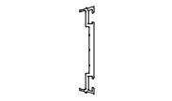 | 5 x 6,8 м (31,3) |  | 11600900 | F50.6009 / Профиль прижима |  | 00 |  | 0,00 |  | 0,00
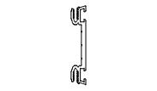 | 19 x 6,8 м (103,3) |  | 11601500 | F50.6015 / Профиль прижима |  | 00 |  | 0,00 |  | 0,00
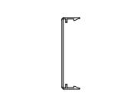 | 19 x 6,8 м (103,3) |  | AYPC.F50.60 08 | F50.6008 / Профиль крышки |  | Black RAL matt (glossy 20-40%) |  | 0,00 |  | 0,00
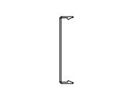 | 5 x 6,8 м (31,4) |  | AYPC.F50.60 14 | F50.6014 / Профиль крышки |  | Black RAL matt (glossy 20-40%) |  | 0,00 |  | 0,00
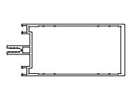 | 30 x 6,8 м (106,8) |  | AYPC.F60.01 05 | F60.0105 / Профиль стойки |  | Black RAL matt (glossy 20-40%) |  | 0,00 |  | 0,00
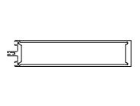 | 6 x 6,8 м (24,2) |  | AYPC.F60.01 13 | F60.0113 / Профиль стойки |  | Black RAL matt (glossy 20-40%) |  | 0,00 |  | 0,00
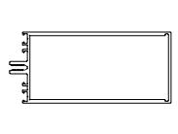 | 5 x 6,8 м (33,3) |  | AYPC.F60.02 05 | F60.0205 / Профиль ригеля |  | Black RAL matt (glossy 20-40%) |  | 0,00 |  | 0,00
Сумма: |  |  |  |  |  |  |  |  |  | 0,00

Аксессуары
Эскиз | Кол-во / Единица (Необходимо) |  | Номер | Описание |  | Цвет |  | Цена [$] |  | Всего [$]

 | 2 шт. (116) |  | 18911700 | 100X32X1 / Подкладка рихтовочная |  | - |  | 0,00 |  | 0,00
 | 2 шт. (116) |  | 18911800 | 100X32X2 / Подкладка рихтовочная |  | - |  | 0,00 |  | 0,00
 | 3 шт. (232) |  | 18911900 | 100X32X3 / Подкладка рихтовочная |  | - |  | 0,00 |  | 0,00

 |  |  |  |  |  |  | Страница 1

Эскиз | Кол-во / Единица (Необходимо) |  | Номер | Описание |  | Цвет |  | Цена [$] |  | Всего [$]

 | 1 шт. (40) |  | 18913100 | 100X56X1 / Подкладка рихтовочная |  | - |  | 0,00 |  | 0,00
 | 1 шт. (40) |  | 18913200 | 100X56X2 / Подкладка рихтовочная |  | - |  | 0,00 |  | 0,00
 | 1 шт. (40) |  | 18913300 | 100X56X3 / Подкладка рихтовочная |  | - |  | 0,00 |  | 0,00
 | 4 шт. (368) |  | 18100600 | 3,9X13-A2ISO14585 / Винт самонарезающий |  | - |  | 0,00 |  | 0,00
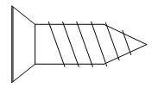 | 4 шт. (370) |  | 18100700 | 3,9X13-A2ISO14586 / Винт самонарезающий |  | - |  | 0,00 |  | 0,00
 | 4 шт. (368) |  | 18115600 | 3,9X16TX / Винт самонарезающий |  | - |  | 0,00 |  | 0,00
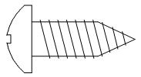 | 1 шт. (72) |  | 18122600 | 5,5X16-A2ISO14585 / Винт самонарезающий |  | - |  | 0,00 |  | 0,00
 | 1 шт. (80) |  | 18115200 | 5,5X23TX / Винт самонарезающий |  | - |  | 0,00 |  | 0,00
 | 7 шт. (638) |  | 18122700 | 5,5X80-A2ISO14585 / Винт самонарезающий |  | - |  | 0,00 |  | 0,00
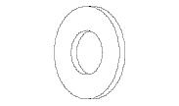 | 7 шт. (642) |  | 18116600 | 6-A2ISO7089 / Шайба |  | - |  | 0,00 |  | 0,00
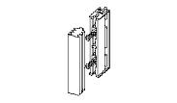 | 116 шт. (116) |  | 15102200 | F50.9912K-04 / Комплект подкладок опорных |  | - |  | 0,00 |  | 0,00
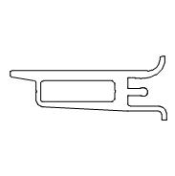 | 1 в упаковке по @ 40 шт. (40) |  | 11248400 | F50.9975 / Подкладка опорная |  | 00 |  | 0,00 |  | 0,00
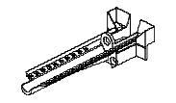 | 72 шт. (72) |  | 16250100 | F60.0928 / Капельник водоотвода |  | - |  | 0,00 |  | 0,00
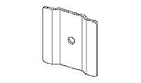 | 166 шт. (166) |  | 16240200 | F60.1978 / Шайба |  | - |  | 0,00 |  | 0,00
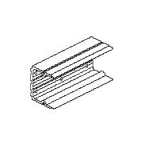 | 2 в упаковке по @ 48 шт. (92) |  | 16260200 | F60.9951-01 / Закладная крепления ригеля |  | 00 |  | 0,00 |  | 0,00
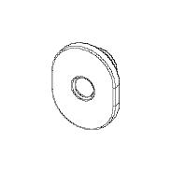 | 2 в упаковке по @ 500 шт. (642) |  | 15101000 | FRK151-01 / Втулка уплотнительная |  | - |  | 0,00 |  | 0,00
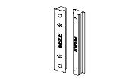 | 92 шт. (92) |  | 16250200 | FRK42-60 / Подкладка уплотнительная |  | - |  | 0,00 |  | 0,00
 | 2 в упаковке по @ 75 м (137,43) |  | 16265700 | LB55X0,8R / Лента бутиловая |  | - |  | 0,00 |  | 0,00
Сумма: |  |  |  |  |  |  |  |  |  | 0,00

 |  |  |  |  |  |  | Страница 2

Уплотнители
Эскиз | Кол-во / Единица (Необходимо) |  | Номер | Описание |  | Цвет |  | Цена [$] |  | Всего [$]

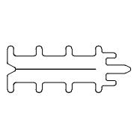 | 84 в упаковке по @ 2 м (167,57) |  | 11211600 | F50.0913 / Уплотнитель фальца |  | - |  | 0,00 |  | 0,00
 | 1 в упаковке по @ 175 м (24,16) |  | 11215300 | FRK16 / Уплотнитель резиновый |  | - |  | 0,00 |  | 0,00
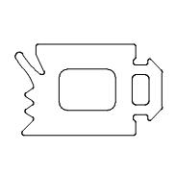 | 2 в упаковке по @ 100 м (111,24) |  | 11215600 | FRK19 / Уплотнитель резиновый |  | - |  | 0,00 |  | 0,00
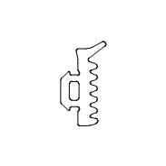 | 2 в упаковке по @ 225 м (277,42) |  | 11216100 | FRK24 / Уплотнитель резиновый |  | - |  | 0,00 |  | 0,00
Сумма: |  |  |  |  |  |  |  |  |  | 0,00

 |  |  |  | Всего: |  |  |  |  |  | 0,00

 |  |  |  |  |  |  | Страница 3

